Titel
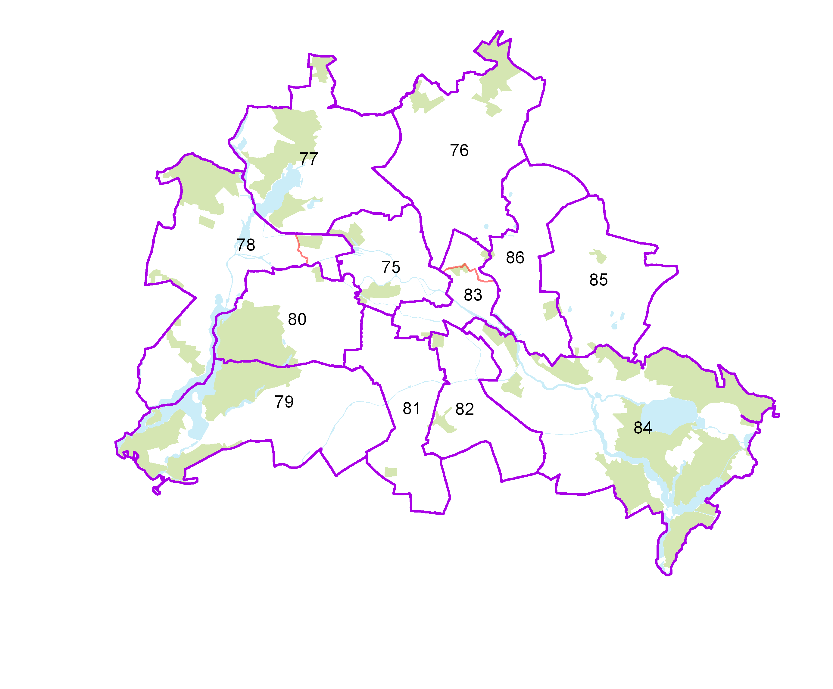
Statistischer
Bericht

 | B VII 1-1 – 4j / 24

 | Teilwahlwiederholung Bundestagswahl 2024 im Land Berlin (Hauptwahl vom 26. September 2021)

 | Vorwahldaten, Strukturdaten

IHV
Statistischer
Bericht
B VII 1-1 – 4j / 24
Inhaltsverzeichnis
 | Seite

 | Metadaten zu dieser Statistik (externer Link)

 | Tabellen

1 | Wahlergebnisse
1.1 | Ergebnisse der Bundestagswahl 2017, der Europawahl 2019 sowie
 | der Wahl zum Abgeordnetenhaus 2023 im Land Berlin | 4
1.2 | Ergebnis der Bundestagswahl am 24. September 2017 nach Bundestagswahlkreisen
 | – Erststimmen – | 5
1.3 | Ergebnis der Bundestagswahl am 24. September 2017 nach Bundestagswahlkreisen
 | – Zweitstimmen – | 6
1.4 | Berliner Abgeordnete im Deutschen Bundestag | 7
1.5 | Mandatsverteilung nach der Wahl zum deutschen Bundestag am 24. September 2017 | 7
1.6 | Zweitstimmenanteile ausgewählter Parteien bei den Bundestagswahlen in Berlin 1990 bis 2017 | 8
1.7 | Ergebnis der Bundestagswahl am 24. September 2017 nach Bezirken – Zweitstimmen – | 9
1.8 | Ergebnis der Wahl zum Abgeordnetenhaus von Berlin am 12. Februar 2023
 | nach Bundestagswahlkreisen – Zweitstimmen – | 10
1.7
2 | Strukturdaten des Landes Berlin
2.1 | Melderechtlich registrierte Einwohner am Ort der Hauptwohnung in Berlin am 30. Juni 2023
 | nach Bundestagswahlkreisen und Alter | 11
2.2 | Melderechtlich registrierte Deutsche im Alter von 18 und mehr Jahren am Ort der Hauptwohnung
 | in Berlin (Wahlberechtigte) am 30. Juni 2023 nach Bundestagswahlkreisen und Altersgruppen | 12
2.3 | Melderechtlich registrierte deutsche Einwohner im Alter von 18 und mehr Jahren
 | am Ort der Hauptwohnung in Berlin am 30. Juni 2023 (Wahlberechtigte)
 | nach Bundestagswahlkreisen und ausgewählten Merkmalen | 14
2.4 | Melderechtlich registrierte Einwohner unter 65 Jahren in SGB II - Bedarfsgemeinschaften ("Hartz IV")
 | am Ort der Hauptwohnung in Berlin am 31. Dezember 2022 nach Bundestagswahlkreisen | 16

1.6
1 Wahlergebnisse
1.6 Zweitstimmenanteile ausgewählter Parteien bei den Bundestagswahlen in Berlin 1990 bis 2017

 | CDU | DIE LINKE | SPD | GRÜNE | AfD | FDP
1990 | 39.4 | 9.7 | 30.6 | 7.2 |  | 9.1
1994 | 31.4 | 14.8 | 34 | 10.2 |  | 5.2
1998 | 23.7 | 13.4 | 37.8 | 11.3 |  | 4.9
2002 | 25.9 | 11.4 | 36.6 | 14.6 |  | 6.6
2005 | 22 | 16.4 | 34.3 | 13.7 |  | 8.2
2009 | 22.8 | 20.2 | 20.2 | 17.4 |  | 11.5
2013 | 28.5 | 18.5 | 24.6 | 12.3 | 4.9 | 3.6
2017 | 22.7 | 18.8 | 17.9 | 12.6 | 12 | 8.9
 |  | CDU | DIE LINKE | SPD | GRÜNE | FDP | AfD
 | 1990 | 39.4 | 9.7 | 30.6 | 7.2 | 9.1
 | 1994 | 31.4 | 14.8 | 34 | 10.2 | 5.2
 | 1998 | 23.7 | 13.4 | 37.8 | 11.3 | 4.9
 | 2002 | 25.9 | 11.4 | 36.6 | 14.6 | 6.6
 | 2005 | 22 | 16.4 | 34.3 | 13.7 | 8.2
 | 2009 | 22.8 | 20.2 | 20.2 | 17.4 | 11.5
 | 2013 | 28.5 | 18.5 | 24.6 | 12.3 | 3.6 | 4.9
 | 2017 | 22.7 | 18.8 | 17.9 | 12.6 | 8.9 | 12.0

